Sheet
Оборудование: CCS 4055BL (E2206.045.00)
Схема:новая схема
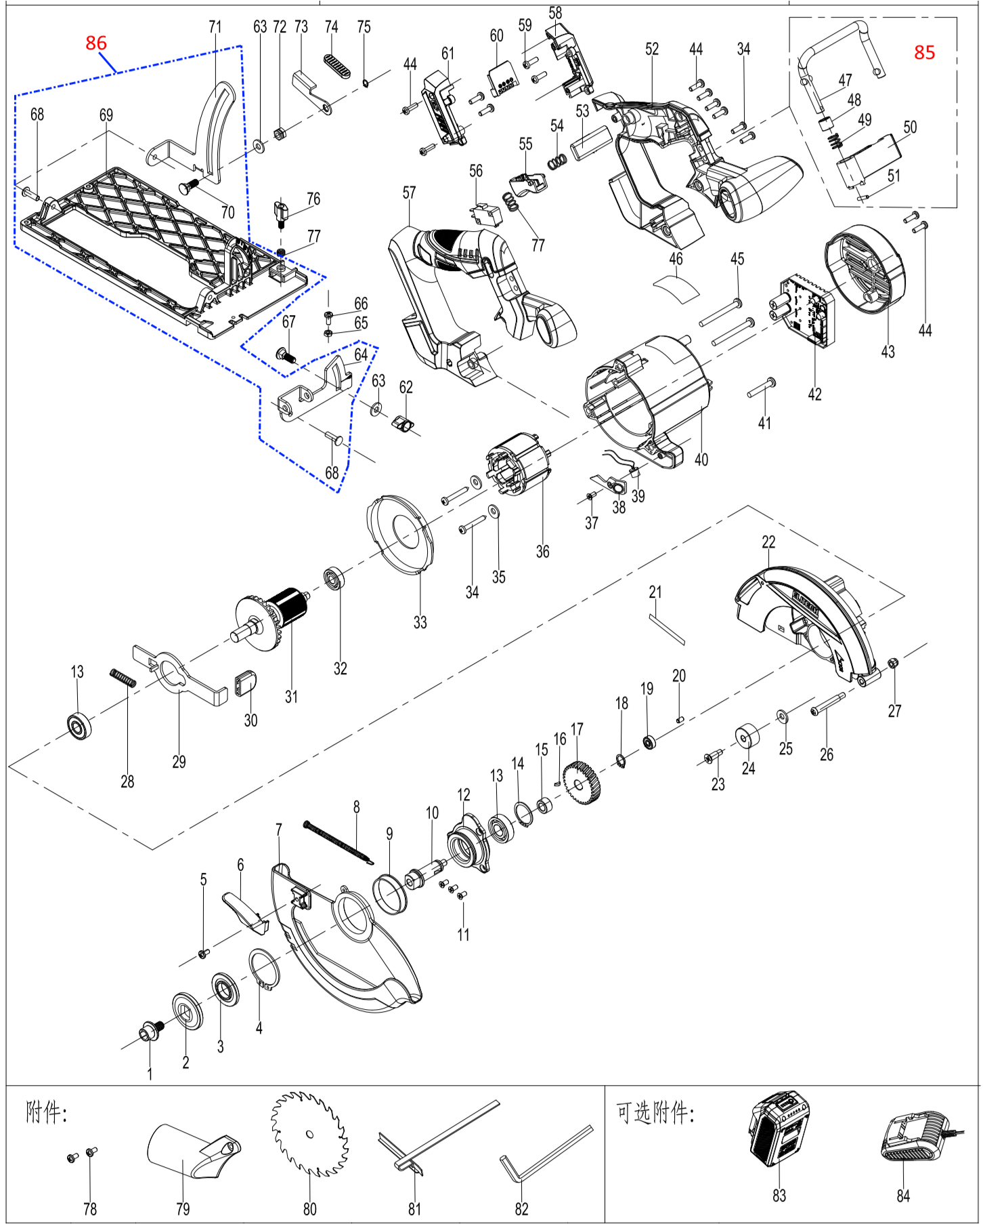

№ | Код ЛИТ | Полное описание | Название EN | Кол-во
1 | 1810.020670 | Винт M8×14 |  | 1
2 | 1810.020680 | Внешний фланец |  | 1
3 | 1810.020690 | Внутренний фланец |  | 1
4 | 1810.020700 | Стопорное кольцо |  | 1
5 | 1810.020710 | Винт |  | 1
6 | 1810.020720 | Рычаг |  | 1
7 | 1810.020730 | Поворотный кожух |  | 1
8 | 1810.020740 | Пружина |  | 1
9 | 1810.020750 | Пластиковая втулка |  | 1
10 | 1810.020760 | Выходной вал |  | 1
11 | 1810.020770 | Винт |  | 3
12 | 1810.020780 | Крышка редуктора |  | 1
13 | 1810.020790 | Подшипник |  | 2
14 | 1810.020800 | стопорное кольцо |  | 1
15 | 1810.020810 | стальная втулка |  | 1
16 | 1810.020820 | Шпонка |  | 1
17 | 1810.020830 | большая шестерня |  | 1
18 | 1810.020840 | Стопорное кольцо |  | 1
19 | 1810.020850 | Плдшипник |  | 1
20 | 1810.020860 | Резиновый демфер |  | 1
21 | 1810.020870 | Стикер |  | 1
22 | 1810.020880 | Защитный кожух |  | 1
23 | 1810.020890 | Винт |  | 1
24 | 1810.020900 | Демфер |  | 1
25 | 1810.020910 | Шайба |  | 1
26 | 1810.020920 | Винт |  | 1
27 | 1810.020930 | Гайка |  | 1
28 | 1810.020940 | Пружина |  | 1
29 | 1810.020950 | Блокиратор |  | 1
30 | 1810.020960 | Кнопка |  | 1
31 | 1810.020970 | Ротор |  | 1
32 | 1810.020980 | Подшипник |  | 1
33 | 1810.020990 | Дефлектор |  | 1
34 | 1810.021000 | Винт |  | 4
35 | 1810.021010 | Шайба |  | 2
36 | 1810.021020 | Статор |  | 1
37 | 1810.021030 | Саморез |  | 1
38 | 1810.021040 | Защитное стекло |  | 1
39 | 1810.021050 | Светодиодная подсветка |  | 1
40 | 1810.021060 | Корпус статора |  | 1
41 | 1810.021070 | Винт |  | 1
42 | 1810.021080 | Контроллер |  | 1
43 | 1810.021090 | Задняя крышка |  | 1
44 | 1810.021100 | Саморез |  | 8
45 | 1810.021110 | Винт |  | 2
46 | 1810.021120 | Стикер |  | 1
47 | 1810.021130 | Крюк |  | 1
48 | 1810.021140 | Подшипники с масляной пропиткой |  | 1
49 | 1810.021150 | Пружина |  | 1
50 | 1810.021160 | Блок крепления крючка |  | 1
51 | 1810.021170 | Эластичный цилиндрический штифт 3×16 |  | 1
52 | 1810.021180 | Левая половина ручки |  | 1
53 | 1810.021190 | Рычаг антиблокировочной системы выключателя |  | 1
54 | 1810.021200 | Пружина |  | 1
55 | 1810.021210 | Клавиша выключателя |  | 1
56 | 1810.021220 | Выключатель |  | 1
57 | 1810.021230 | Правая половина ручки |  | 1
58 | 1810.021240 | Левый держатель коннектора |  | 1
59 | 1810.021250 | Саморез |  | 4
60 | 1810.021260 | Коннектор |  | 1
61 | 1810.021270 | Правый держатель коннектора |  | 1
62 | 1810.021280 | Винт барашек |  | 1
63 | 1810.021290 | Шайба |  | 2
64 | 1810.021300 | Рамка с регулируемым углом наклона |  | 1
65 | 1810.021310 | Гайка |  | 1
66 | 1810.021320 | Винт |  | 1
67 | 1810.021330 | Винт |  | 1
68 | 1810.021340 | Заклепка |  | 2
69 | 1810.021350 | Алюминиевая опорная плита |  | 1
70 | 1810.021360 | Специальный винт с квадратной шейкой M6×16. |  | 1
71 | 1810.021370 | подвижная рама |  | 1
72 | 1810.021380 | Специальная гайка M6×6,5 |  | 1
73 | 1810.021390 | Стопорный рычаг |  | 1
74 | 1810.021400 | Накладка рычага |  | 1
75 | 1810.021410 | Стопорное кольцо 9 |  | 1
76 | 1810.021420 | Винт барашек |  | 1
77 | 1810.021430 | Пружина |  | 2
78 | 1810.021440 | Винт |  | 2
79 | 1810.021450 | Переходная трубка для отвода пыли |  | 1
80 | 1810.021460 | Пильный диск |  | 1
81 | 1810.021470 | Параллельный упор |  | 1
82 | 1810.021480 | Ключ |  | 1
83 | 1810.021490 | Аккумулятор |  | 1
84 | 1810.021500 | Зарядное устройство |  | 1
85 | 1810.021510 | Крючок в сборе |  | 1
86 | 1810.021520 | Алюминиевая опорная плита в сборе |  | 1

